Instructions
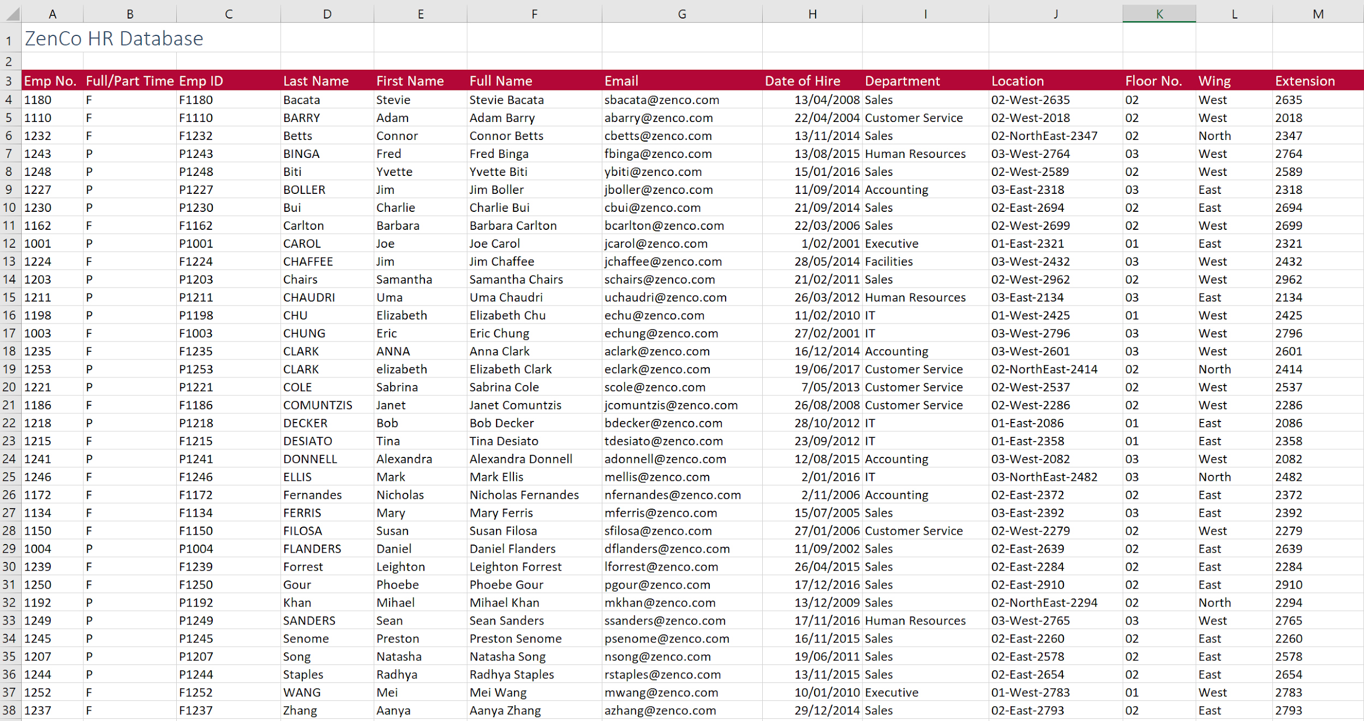
 |  | Habilidades de Excel para Análise e Visualização de Dados

Instruções

1) | Em C4, na planilha 1, una os dados em A4 e B4 para criar o ID do funcionário F1180. Copie a fórmula para o restante |  |  |  |  | CONCAT | UNIRTEXTO OK

2) | Em K4, extraia apenas os dois primeiros números de J4 e depois copie para baixo. |  |  |  | ESQUERDA |  | OK

3a) | Em F4, gere o nome completo para cada membro da equipe unindo o primeiro nome, um espaço e o sobrenome. |  |  |  |  | UNIRTEXTO | OK
b) | Adicione outra função ao cálculo em F4 para que todos os nomes sejam exibidos com as primeiras letras maiúsculas |  |  |  |  | PRI.MAIUSCULO | OK

4a) | Em G4, gere um endereço de e-mail unindo a primeira letra do primeiro nome, o sobrenome e "@alunounipe.com" para obter Sbacata@alunounipe.com |  |  |  |  |  |  | UNIRTEXTO | OK
b) | Ajuste o cálculo em G4 para que o e-mail seja exibido em letras minúsculas |  |  | MINUSCULA |  |  |  |  | OK

5a) | Em L4, extraia o texto entre os dois traços (West, NorthEast, East) em "Localização" e copie para baixo para garantir que funcione para toda a equipe. Dica: Utilize a função EXT.TEXTO + PROCURAR
b) | Ajuste a fórmula em L4 para substituir todas as ocorrências de "NorthEast" por apenas "North" e use o preenchimento automático novamente |  |  |  |  |  | SUBSTITUIR | OK

6a) | 6a) Em M4, extraia os últimos 4 caracteres da "Localização" em J4. |  | DIREITA

7) | Use o PROCV para atribuir os devidos valores exatos para os Emp ID |  | PROCV

